Descrizione
rev. 2018

 | Clicca qui per la Matrice Acquisti
 | PRESENTAZIONE
 | LABORATORIO DI NANOTECNOLOGIE E AFM DIDATTICO
 | PER LE SCUOLE SUPERIORI
 | 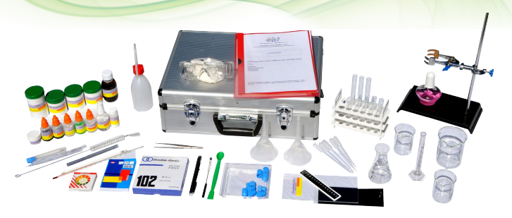 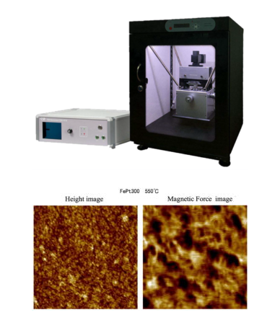

 | OBIETTIVI E FINALITÀ DELLA SOLUZIONE
 | La dotazione di questo laboratorio scientifico permette di effettuare esperimenti relativamente alle nanotecnologie ed in prima istanza studiandone l'aspetto teorico ovvero quanto piccole sono le nanoparticelle, l'effetto Tyndall, i sistemi colloidali, i nanoprodotti naturali. Successivamente si vogliono approfondire alcune applicazioni delle nanotecnologie come ad esempio il ferrofluido, l'impermeabilizzazione dei tessuti, la sabbia silanizzata, i vetri idrorepellenti, le superfici autipulenti nell'edilizia, i fili a memoria di forma, i cristalli liquidi termosensibili. L'utilizzo di questo laboratorio richiede conoscenze di chimica di base che devono essere già acquisite da parte degli studenti e può essere ritenuto a buon ragione un laboratorio che rientra all'interno del progetto Industria 4.0 in quanto gli esperimenti, le prove previste trovano applicazione a livello industriale e sono molto attuali. Infatti l'applicazione delle nanotecnologie in ogni campo scientifico e produttivo è di grande attualità e sta trovando sempre nuove applicazioni. Rimanendo nel campo delle nanoparticelle, si rende a volte necessario effettuare delle scansioni 3D per rilevare l'aspetto e la struttura di nanostrutture. A questo scopo si propone un microscopio a forza atomica (AFM didattico ad alta risoluzione). Il microscopio a forza atomica è un microscopio a scansione di sonda (SPM). Oltre ad essere utilizzato come mezzo d'indagine, è anche uno dei principali strumenti di manipolazione della materia su scala nanometrica. Il microscopio a forza atomica presenta diversi vantaggi rispetto al microscopio elettronico: diversamente da quest'ultimo, che fornisce una proiezione bidimensionale o un'immagine bidimensionale di un campione, l'AFM produce un reale profilo tridimensionale della superficie; inoltre i campioni analizzati da un microscopio ad interazione atomica (AFM) non richiedono nessun trattamento speciale (metallizzazione e grafitizzazione) che potrebbe modificare o distrug

 | LA SOLUZIONE È COMPOSTA DA:
 | Il laboratorio è composto da un kit per lo studio delle nanotecnologie con il quale è possibile realizzare un vasto numero di sperimentazioni sull'argomento sia di carattere più teorico che di carattere più pratico ed applicativo. Il kit comprende anche un software multimediale dedicato agli esperimenti contenuti nel kit ed un testo didattico con la dimostrazione degli esperimenti step by step. Si propone poi un Microscopio a forza atomica (AFM) didattico con il quale sarà possibile scansionare ed avere una buona risoluzione in 3D di oggetti molto piccoli, nel campo delle nanoparticelle.Le modalità di utilizzo saranno per contatto, non contatto, forza laterale, fase, EFM, MFM. Questi microscopi stanno prendendo sempre più piede non solo all'interno dei grandi centri universari di ricerca ma anche a livello industriale nei laboratori di analisi per il controllo qualità di componenti molto piccoli.

 | DESCRIZIONE PROGETTO
 | Il progetto comprende una prima parte più teorica relativa alla struttura delle nanoparticelle, alla loro dimensione ed una prima trattazione sulla convenienza o meno del Piccolo. Si passa poi a sperimentare l'effetto Tyndall, i sistemi colloidali e si fornisce una panoramica sui nanoprodotti naturali. Seguono poi sperimentazioni su particolari applicazioni delle nanotecnologie ovvero il ferrofluido, l'impermeabilizzazione dei tessuti, la sabbia silanizzata, i vetri idrorepellenti, le superfici autopulenti nell'edilizia, i fili a memoria di forma, i cristalli liquidi termosensibili. Allo scopo di rilevare in 3D strutture molto piccole, si propone un microscopio a forza atomica di tipo didattico ad alta risoluzione. Di solito questi tipi di strumenti sono estremamente costosi e sofisticati quindi solo gli istituti di ricerca universari oppure i laboratori di analisi e controllo qualità di grandi industrie specializzate possono permetterselo. Abbiamo perciò ideato un sistema di tipo didattico a costo contenuto ma nello stesso tempo ad alta risoluzione che consente agli studenti di esaminare microstrutture ed anche nanostrutture in modo semplice ma molto preciso.

 | ELENCO APPARECCHIATURE:
 | N. 5 KIT INTRODUZIONE ALLE NANOTECNOLOGIE
 | N. 1 AFM DIDATTICO
 | N. 1 SCHERMO INTERATTIVO 65" UHD 4K
 | N. 1 NOTEBOOK 15,6" DI ULTIMA GENERAZIONE
 | N. 24 NOTEBOOK IBRIDI WINDOWS 10 PRO 11,6" DI ULTIMA GENERAZIONE
 | N. 1 BANCO MODULARE DOCENTE
 | N. 24 BANCHI TRAPEZOIDALI MODULARI AGGREGABILI
 | N. 1 ARMADIO DI RICARICA E STIVAGGIO DISPOSITIVI
 | Clicca qui per la Matrice Acquisti

